关系图
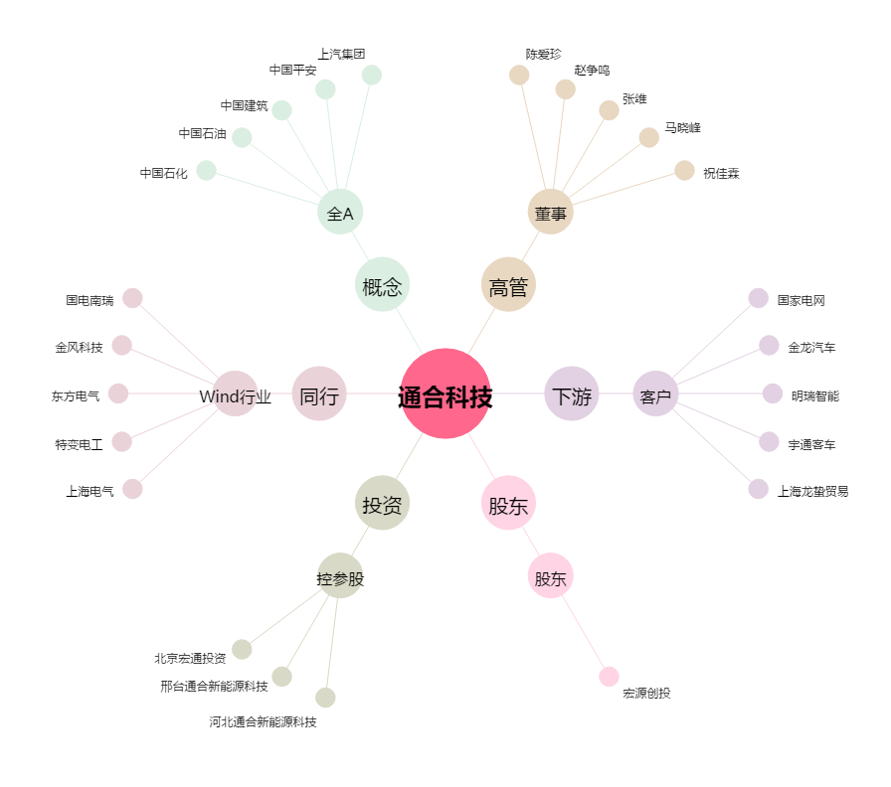
通合科技[300491.SZ] - 关系概览图

